상품제안서
카카오프렌즈 INC 리틀프렌즈 형광펜 3P | 상품코드: S39562

 |  |  |  |  |  |  | 02-713-8555 | www.synergygift.co.kr
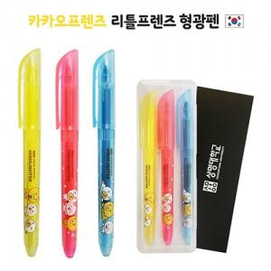

【상세/제작정보】 | <p><span style="font-size: 14pt;">※ 케이스 or 슬리브 인쇄 중 택하여 주시기 바랍니다.</span></p><p><span style="font-size: 14pt;">※ 운임비 별도 발생 됩니다.</span></p>

【인쇄/포장옵션】 | 실크 / 포장불가능

【공급단가】 | 수량 | 200~ | 500~ | 1,000~ | 5,000~ | 10,000~
*VAT별도 | 단가 | 2,930원 | 2,790원 | 2,720원 | 2,630원 | 2,580원

【상품 URL】 | https://www.synergygift.co.kr:443/src/goods_detail.php?gdno=39562

